상품제안서
슬림 USB 3.0 4포트 허브 | 상품코드: F15212

 |  |  |  |  |  |  | 02-412-0044 | www.easy1.co.kr
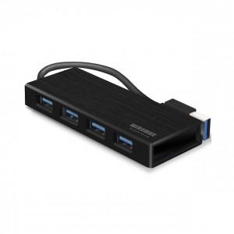

【상세/제작정보】 | 국내 PCB회로 설계로 4포트 모두 동시에 사용하여도 매우 안정적으로 데이터 전송이 가능

【인쇄/포장옵션】 | 실크, 레이저 / 포장지포장

【공급단가】 | 수량 | 100~ | 300~ | 500~ | 1,000~ | 2,000~
*VAT별도 | 단가 | 13,430원 | 12,930원 | 12,430원 | 11,940원 | 11,640원

【상품 URL】 | https://dev.easy1.co.kr:443/src/goods_detail.php?gdno=15212

